Imagen
 |  |  |  |  |  |  |  |  |  |  |  |  | Imagen convertida en vector unidimensional de magnitud 36 |  |  |  | Neurona (perceptrón)
 |  |  |  |  |  |  |  |  |  |  |  |  | Vector de entrada para nuestra red neuronal | Entradas |  | Nucleo |  |  |  |  | Salida |  | F
 |  |  |  |  |  |  |  |  |  |  |  |  | X | Pesos | Bias
 |  |  |  |  |  |  |  |  |  |  |  |  |  | w | 1 | Multiplicación |  | Sumatoria | Sum + bias |  | Activación |  | Salida esperada | Error
 |  |  |  |  |  |  |  |  |  |  |  |  | 0 | 0.3 |  | 0 |  |  |  |  |  |  |  | L2 norm: (y-p)^2
 |  |  |  |  |  |  |  |  |  |  |  |  | 0 | 0.5 |  | 0 |  |  |  |  | Sigmoide
 |  |  |  |  |  |  |  |  |  |  |  |  | 1 | 0.4 |  | 0.4 |  |  |  |  | 0.98201379004 |  |  | 0.96435108382
Imagen de 6 x 17 |  |  |  |  |  |  |  |  |  |  |  |  | 1 | 0.1 |  | 0.1
 |  |  |  |  |  | Imagen de 6 x 6 |  |  |  |  |  |  | 0 | 0.15 |  | 0 |  |  |  |  | Tanh
 |  |  |  |  |  |  |  |  |  |  |  |  | 0 | 0.08 |  | 0 |  |  |  |  | 0.99932929974 | 0.99932929974 | 0 | 0.99865904932
0 | 0 | 0 | 0 | 0 | 0 | 0 | 0 | 1 | 1 | 0 | 0 |  | 0 | 0.01 |  | 0
0 | 0 | 0.5 | 0.5 | 0 | 0 | 0 | 1 | 0 | 0 | 1 | 0 |  | 1 | 0.3 |  | 0.3
0 | 0.5 | 1 | 1 | 0.5 | 0 | 0 | 1 | 0 | 0 | 1 | 0 |  | 0 | 0.5 |  | 0 |  |  |  |  | ReLU
0 | 1 | 0.5 | 0.5 | 1 | 0 | 0 | 0 | 1 | 1 | 1 | 0 |  | 0 | 0.4 |  | 0 |  |  |  |  | 4
0 | 1 | 0 | 0 | 1 | 0 | 0 | 0 | 0 | 0 | 1 | 0 |  | 1 | 0.1 |  | 0.1
0 | 1 | 0 | 0 | 1 | 0 | 0 | 0 | 1 | 1 | 0 | 0 |  | 0 | 0.15 |  | 0
0 | 1 | 0 | 0 | 1 | 0 |  |  |  |  |  |  |  | 0 | 0.08 |  | 0 |  |  |  |  | Leaky ReLU
0 | 1 | 0 | 0 | 1 | 0 |  |  |  |  |  |  |  | 1 | 0.3 |  | 0.3 |  |  |  |  | 4
0 | 0.5 | 1 | 1 | 1 | 0 |  |  |  |  |  |  |  | 0 | 0.5 |  | 0 |  | 3 | 4
0 | 0 | 0.5 | 0.5 | 1 | 0 |  |  |  |  |  |  |  | 0 | 0.4 |  | 0
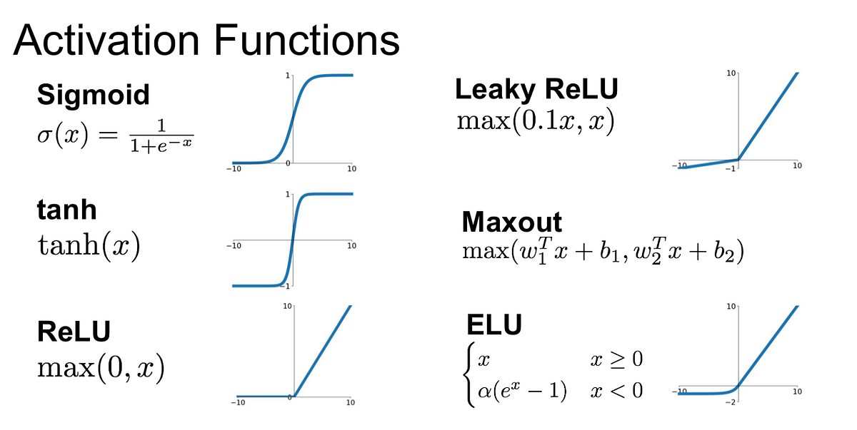
0 | 0 | 0 | 0 | 1 | 0 |  |  |  |  |  |  |  | 1 | 0.3 |  | 0.3
0 | 0 | 0 | 0 | 1 | 0 |  |  |  |  |  |  |  | 0 | 0.5 |  | 0
0 | 0 | 0 | 0 | 1 | 0 |  |  |  |  |  |  |  | 0 | 0.4 |  | 0
0 | 1 | 0.5 | 1 | 0.5 | 0 |  |  |  |  |  |  |  | 0 | 0.1 |  | 0
0 | 0.5 | 1 | 1 | 0.5 | 0 |  |  |  |  |  |  |  | 1 | 0.15 |  | 0.15
0 | 0 | 0.5 | 0.5 | 0 | 0 |  |  |  |  |  |  |  | 1 | 0.3 |  | 0.3
0 | 0 | 0 | 0 | 0 | 0 |  |  |  |  |  |  |  | 1 | 0.5 |  | 0.5
 |  |  |  |  |  |  |  |  |  |  |  |  | 0 | 0.4 |  | 0
 |  |  |  |  |  |  |  |  |  |  |  |  | 0 | 0.1 |  | 0
 |  |  |  |  |  |  |  |  |  |  |  |  | 0 | 0.15 |  | 0
 |  |  |  |  |  |  |  |  |  |  |  |  | 0 | 0.08 |  | 0
 |  |  |  |  | 102 |  |  |  |  |  |  |  | 0 | 0.01 |  | 0
 |  |  |  |  |  |  |  |  |  |  |  |  | 1 | 0.3 |  | 0.3
 |  |  |  |  |  |  |  |  |  |  |  |  | 0 | 0.3 |  | 0
 |  |  |  |  |  |  |  |  |  |  |  |  | 0 | 0.5 |  | 0
 |  |  |  |  |  |  |  |  |  |  |  |  | 0 | 0.4 |  | 0
-1 | 1 | -1 |  |  |  |  |  |  |  |  |  |  | 1 | 0.1 |  | 0.1
1 | 2 | 1 |  |  |  |  |  |  |  |  |  |  | 1 | 0.15 |  | 0.15
-1 | 1 | -1 |  |  | 66 |  |  |  |  |  |  |  | 0 | 0.08 |  | 0
 |  |  |  |  |  |  |  |  |  |  |  |  | 0 | 0.01 |  | 0

0 | -0.0049019607843 | 0 | 0 | -0.0049019607843 | 0
-0.0049019607843 | 0 | 0.0098039215686 | 0.0098039215686 | 0 | -0.0049019607843
-0.0049019607843 | 0.019607843137 | 0.024509803922 | 0.024509803922 | 0.019607843137 | -0.0049019607843
-0.0049019607843 | 0.029411764706 | 0.0098039215686 | 0.0098039215686 | 0.029411764706 | -0.0049019607843 |  |  |  |  |  |  |  | Retropropagación | Nuevos pesos
-0.0098039215686 | 0.03431372549 | -0.0098039215686 | -0.0098039215686 | 0.03431372549 | -0.0098039215686 |  |  |  |  |  |  |  | Cálculo de la corrección del peso | W* |  | W* * X
-0.0098039215686 | 0.039215686275 | -0.0098039215686 | -0.0098039215686 | 0.039215686275 | -0.0098039215686 |  |  |  |  |  |  |  | wi=wi+α∗(y−y′)∗y′∗(1−y′)∗xi
-0.0098039215686 | 0.039215686275 | -0.0098039215686 | -0.0098039215686 | 0.039215686275 | -0.0098039215686 |  |  |  |  |  |  | Taza de aprendizaje(α) | Diferencia de error
-0.0049019607843 | 0.024509803922 | -0.0049019607843 | -0.0098039215686 | 0.029411764706 | -0.0098039215686 |  |  |  |  |  |  | 0.1 | -0.98201379004
-0.0049019607843 | 0.024509803922 | 0.024509803922 | 0.019607843137 | 0.044117647059 | -0.0098039215686 |  |  |  |  |  |  |  |  | 0.3 |  | 0
-0.0049019607843 | 0 | 0.0098039215686 | 0.0049019607843 | 0.03431372549 | -0.0098039215686 |  |  |  |  |  |  |  |  | 0.5 |  | 0
0 | -0.0049019607843 | 0 | -0.0098039215686 | 0.03431372549 | -0.0098039215686 |  |  |  |  |  |  |  |  | 0.2 |  | 0.20886428534
0 | 0 | 0 | -0.0098039215686 | 0.039215686275 | -0.0098039215686 |  |  |  |  |  |  |  |  | -0.1 |  | -0.091135714658
-0.0098039215686 | 0.0049019607843 | -0.014705882353 | 0 | 0.024509803922 | -0.0049019607843 |  |  |  |  |  |  |  |  | 0.2 |  | 0
0.0049019607843 | 0.019607843137 | 0.024509803922 | 0.014705882353 | 0.024509803922 | -0.0098039215686 |  |  |  |  |  |  |  |  | 0.1 |  | 0
-0.0049019607843 | 0.019607843137 | 0.019607843137 | 0.03431372549 | 0.0098039215686 | 0 |  |  |  |  |  |  |  |  | 0.0 |  | 0
-0.0049019607843 | 0 | 0.0098039215686 | 0.0098039215686 | 0 | -0.0049019607843 |  |  |  |  |  |  |  |  | 0.1 |  | 0.10886428534
0 | -0.0049019607843 | 0 | 0 | -0.0049019607843 | 0 |  |  |  |  |  |  |  |  | 0.5 |  | 0
 |  |  |  |  |  |  |  |  |  |  |  |  |  | 0.4 |  | 0
 |  |  |  |  |  |  |  |  |  |  |  |  |  | -0.1 |  | -0.091135714658
 |  |  |  |  |  |  |  |  |  |  |  |  |  | 0.2 |  | 0
 |  |  |  |  |  |  |  |  |  |  |  |  |  | 0.1 |  | 0 |  |  |  | Activación
 |  |  |  |  |  |  |  |  |  |  |  |  |  | 0.1 |  | 0.10886428534
 |  |  |  |  |  |  |  |  |  |  |  |  |  | 0.5 |  | 0
 |  |  |  |  |  |  |  |  |  |  |  |  |  | 0.4 |  | 0 |  | 0.70637142411 | 1.7063714241 | 0.84636504874
 |  |  |  |  |  |  |  |  |  |  |  |  |  | 0.1 |  | 0.10886428534
 |  |  |  |  |  |  |  |  |  |  |  |  |  | 0.5 |  | 0
 |  |  |  |  |  |  |  |  |  |  |  |  |  | 0.4 |  | 0
 |  |  |  |  |  |  |  |  |  |  |  |  |  | 0.1 |  | 0
 |  |  |  |  |  |  |  |  |  |  |  |  |  | 0.0 |  | -0.041135714658
 |  |  |  |  |  |  |  |  |  |  |  |  |  | 0.1 |  | 0.10886428534
 |  |  |  |  |  |  |  |  |  |  |  |  |  | 0.3 |  | 0.30886428534
 |  |  |  |  |  |  |  |  |  |  |  |  |  | 0.4 |  | 0
 |  |  |  |  |  |  |  |  |  |  |  |  |  | 0.1 |  | 0
 |  |  |  |  |  |  |  |  |  |  |  |  |  | 0.2 |  | 0
 |  |  |  |  |  |  |  |  |  |  |  |  |  | 0.1 |  | 0
 |  |  |  |  |  |  |  |  |  |  |  |  |  | 0.0 |  | 0
 |  |  |  |  |  |  |  |  |  |  |  |  |  | 0.1 |  | 0.10886428534
 |  |  |  |  |  |  |  |  |  |  |  |  |  | 0.3 |  | 0
 |  |  |  |  |  |  |  |  |  |  |  |  |  | 0.5 |  | 0
 |  |  |  |  |  |  |  |  |  |  |  |  |  | 0.4 |  | 0
 |  |  |  |  |  |  |  |  |  |  |  |  |  | -0.1 |  | -0.091135714658
 |  |  |  |  |  |  |  |  |  |  |  |  |  | 0.0 |  | -0.041135714658
 |  |  |  |  |  |  |  |  |  |  |  |  |  | 0.1 |  | 0
 |  |  |  |  |  |  |  |  |  |  |  |  |  | 0.0 |  | 0

